Formulário

Registro de Vendas
Cliente:

Totalizações

 | Produto 1 | R$ - | Produto 2 | R$ - | Produto 3 | R$ -

 | Quantidade |  | Quantidade |  | Quantidade

 |  | R$ - |  | R$ -

 | Entrada |  | Saldo | R$ - | Parcela

 | Parcela s/Juros | R$ - | Juros | 0.00% | Parcela+Juros | R$ -

CADASTRAR
 |  |  | Valor Final | R$ -

Base de Dados
FORMULÁRIO
CADASTRO
Produtos da Mercearia do Zé

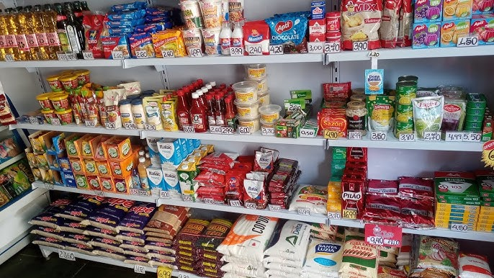
 | Higiene Oral | Valor | Controle | Clientes do Zé
 | Creme Dental Oral - B | R$ 10.25 |  | Leandro
 | Enxaguante Bucal | R$ 8.00 |  | Alberto
 | Escova Dental | R$ 6.00 |  | Carlos
 |  |  |  | Juraci
 | Leites e Derivados | Valor | Controle | Simoni
 | Leite Integral Parmalat | R$ 4.50 |  | Charles Copeland
 | Leite em Pó Ninho | R$ 53.29 |  | Carlitos
 | Iorgute Natural (1 Litro) | R$ 16.00 |  | Renato Chaves
 |  |  |  | Fábiola
 | Molhos, Temperos e Condimentos | Valor | Controle | Paula Santana
 | Ketchup | R$ 4.63 |  | Gabriela Rocha
 | Maionese | R$ 2.49 |  | Fernandinho
 | Mostarda | R$ 3.94 |  | Buiu da Esquina
 | Vinagre | R$ 4.99 |  | Sr. Ivaldo
 | Molho para salada | R$ 79.99 |  | Alex Pedreiro
 | Molho Pesto | R$ 29.90 |  | Jade Souza
 |  |  |  | Luiz Augusto
 |  |  |  | Carlos Alberto
 |  |  |  | Apolo Verona
 | À Vista | Prazo |  | Dom Castanhari
 |  |  |  | Zion Valente
 |  |  |  | Thael Montoro
 |  |  |  | Galeno Sartori
 |  |  |  | Icaro Paschoal
 |  |  |  | Amira Sampaio
 |  |  |  | Kiara Gondim
 |  |  |  | Melinda Diniz
 |  |  |  | Marieta Lins
 |  |  |  | Dona Antonieta

Cadastro
FORMULÁRIO
BASE DE DADOS
Registro de Vendas

 | Cliente | Produto 1 | Produto 2 | Produto 3 | À Vista | Prazo | Entrada | Saldo | Qtd. de parcelas | Juros | Parcela + Juros | Valor Final
 | Icaro Paschoal | R$ - | R$ 426.32 | R$ - | R$ - | R$ 426.32 | R$ 50.00 | R$ 376.32 | 5 | 2.00% | R$ 76.77 | R$ 383.85
 | Alex Pedreiro | R$ 8.00 | R$ 22.50 | R$ 19.29 | R$ - | R$ 49.79 | R$ 15.00 | R$ 34.79 | 2 | 1.00% | R$ 17.57 | R$ 35.14
 | Buiu da Esquina | R$ 10.25 | R$ 80.00 | R$ 111.06 | R$ 181.18 | R$ - | R$ - | R$ - | 0 | 0.00% | R$ - | R$ 181.18
 | Thael Montoro | R$ 6.00 | R$ 13.50 | R$ 149.50 | R$ - | R$ 169.00 | R$ 50.00 | R$ 119.00 | 3 | 1.00% | R$ 40.06 | R$ 120.19
 | Dona Antonieta | R$ - | R$ 32.00 | R$ - | R$ 28.80 | R$ - | R$ - | R$ - | 0 | 0.00% | R$ - | R$ 28.80

